Estadísticas
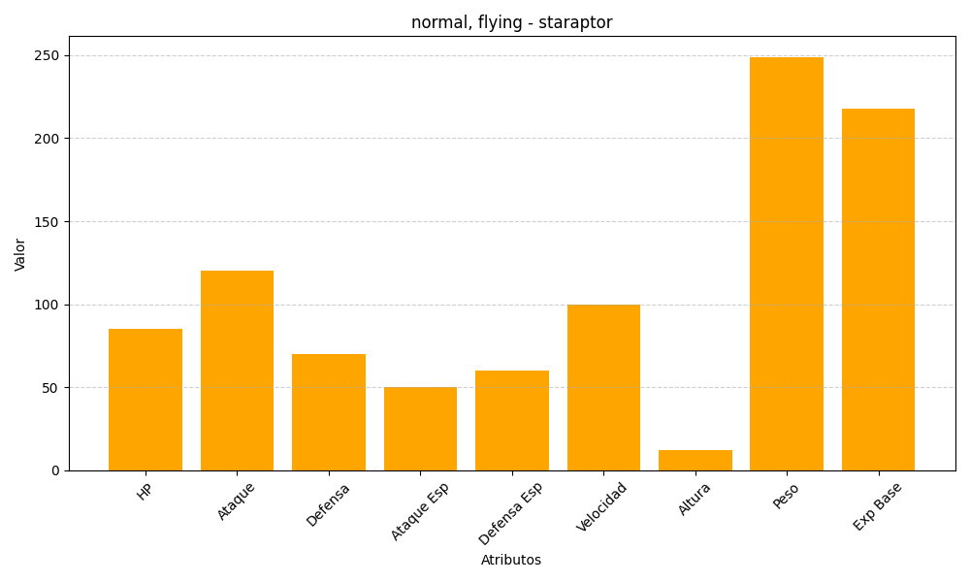
ID | Nombre | Tipo | HP | Ataque | Defensa | Ataque Especial | Defensa Especial | Velocidad | Altura | Peso | Experiencia Base
398 | staraptor | normal, flying | 85 | 120 | 70 | 50 | 60 | 100 | 12 | 249 | 218

